表紙・改定履歴
Webダイレクト販売

画面設計書
申込内容最終確認画面
G0128

© 2020 Sasuke Financial Lab Inc.

変 更 記 録
版数 REV. | 作成更新日 | 変 更 内 容 | 担 当
01 | 2020-08-19 | 初版 | 小川
02 | 2020-09-02 | 画面レイアウト修正 ・申込者情報（生年月日、性別、メールアドレス以外）と指定代理請求人の修正を行えるように変更 ・個人情報をマイページより修正できる旨の文言が不適切なため削除 | 小川

画面レイアウト
画面レイアウト |  | システム | 画面名 |  |  | 画面ID
 |  | Webダイレクト販売 | 申込内容最終確認画面 |  |  | G0128

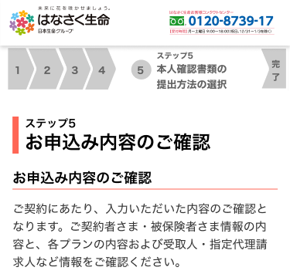
A
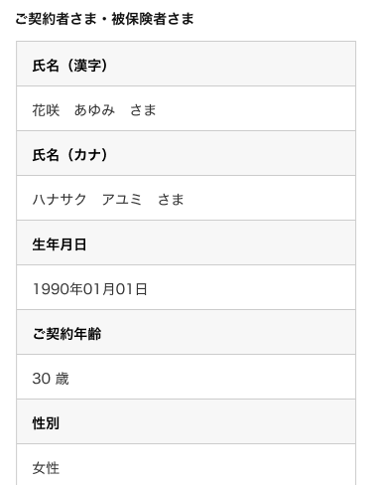

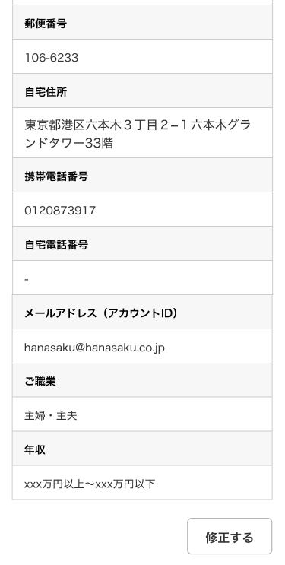

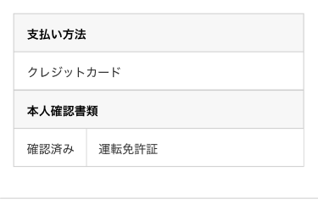

1

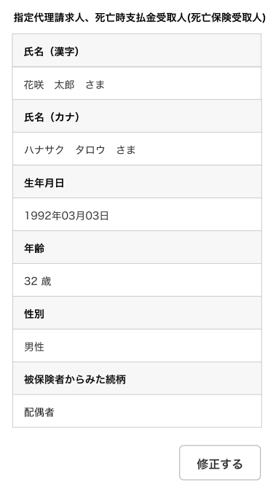
 | ※指定代理人求人は指定した場合表示 |  |  | ※契約商品の月払保険料、合計値が表示される
 |  |  |  | ※G103.試算結果画面で年払いを選択していた場合、
 |  |  |  |  | 表示内容は全て年払保険料となる。

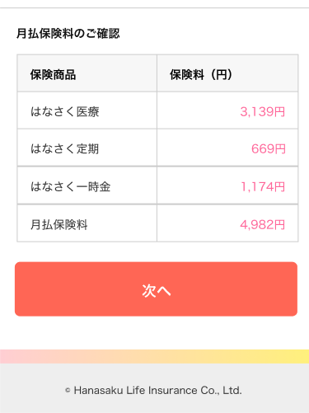

3

2

メッセージ一覧
メッセージ一覧 |  | システム | 画面名 | 画面ID
 |  | Webダイレクト販売 | 申込内容最終確認画面 | G0128
No | メッセージID | メッセージ内容

1
2
3
4
5
pending
6
7
8
シートは残しておき、詳細設計時に記載
記載するものはエラーの際に出る文言を想定
9
10
11
12
13
14
15
16
17
18
19
20
21
22
23
24
25
26
27

